工作表2
 |  | 早上cn_1 | 中午cn_2 | 晚上cn_3
台南美術館一館 | x1 | 35 | 45 | 0
台南美術館二館 | x2 | 35 | 43 | 0 | n1 | 台南市區景點路線一：永樂市場→林百貨→台南美術館→司法博物館→藍曬圖文創園區→國華街
台南司法博物館 | x3 | 35 | 45 | 0 | n2 | 台南市區景點路線二：赤崁樓一級古蹟商圈(含武廟、天后宮)→神農街→正興街→孔廟商圈
林百貨 | x4 | 23 | 33 | 43 | n3 | 台南市區景點路線三：巴克禮公園→奇美博物館→十鼓文化園區→大東夜市
永樂市場 | x5 | 42 | 32 | 22 | n4 | 台南安平景點路線一：台南移民署→安平古堡→安平老街→安平樹屋→夕遊出張所→安平運河游船
藍晒圖文創園區 | x6 | 32 | 22 | 42 | n5 | 台南安平景點路線二：德陽艦文化園區→億載金城→漁光島→台灣船園區→林默娘公園→大魚的祝福
國華街 | x7 | 20 | 30 | 40 | n6 | 台南郊區旅遊路線一：四草綠色之眼搭船→七股鹽山→將軍青山漁港→北門遊客中心→井仔腳瓦盤鹽田
 |  |  |  |  | n7 | 台南郊區旅遊路線二：台灣歷史博物館→樹谷農場→樹谷科學生活館
赤崁樓 | x8 | 43 | 33 | 23 | n8 | 台南郊區旅遊路線三：南科考古館→麻豆碗粿蘭→乳牛的家→新營美術園區
武廟 | x9 | 43 | 33 | 23 | n9 | 台南郊區旅遊路線四：台南山上花園水道博物館→烏山頭水庫→關子嶺溫泉區
大天后宮 | x10 | 46 | 36 | 26 | n10 | 台南郊區旅遊路線五：新化老街→左鎮化石園區→隱田山房→玉井芒果冰→曾文水庫
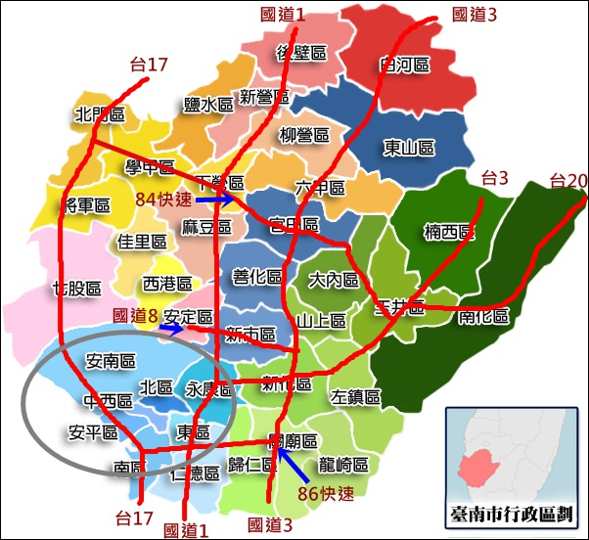
海安路藝術街＆神農街 | x11 | 32 | 22 | 42
正興街 | x12 | 28 | 38 | 18
孔廟商圈 | x13 | 0 | 41 | 31

巴克禮紀念公園 | x14 | 43 | 33 | 23
奇美博物館 | x15 | 26 | 46 | 36
十鼓文化園區 | x16 | 23 | 33 | 43
大東夜市 | x17 | 0 | 0 | 42

台南移民署 | x18 | 37 | 27 | 0
安平古堡 | x19 | 42 | 32 | 0
安平樹屋 | x20 | 42 | 32 | 0
安平老街 | x21 | 22 | 42 | 32
夕遊出張所 | x22 | 39 | 29 | 19
安平運河游船 | x23 | 26 | 46 | 36

德陽艦軍艦博物館 | x24 | 32 | 42 | 0
億載金城 | x25 | 41 | 31 | 0
漁光島 | x26 | 22 | 32 | 42
1661台灣船園區 | x27 | 37 | 27 | 17
林默娘公園 | x28 | 43 | 33 | 23
大魚的祝福 | x29 | 45 | 35 | 0

四草綠色隧道 | x30 | 42 | 32 | 22
七股鹽山 | x31 | 37 | 27 | 17
將軍青山漁港 | x32 | 0 | 39 | 0
北門遊客中心 | x33 | 30 | 40 | 0
井仔腳瓦盤鹽田 | x34 | 43 | 33 | 0

台灣歷史博物館 | x35 | 34 | 44 | 0
樹谷農場 | x36 | 41 | 31 | 0
樹谷生活科學館 | x37 | 32 | 42 | 0

南科考古館 | x38 | 31 | 31 | 41
麻豆碗粿蘭 | x39 | 21 | 31 | 41
乳牛的家 | x40 | 26 | 36 | 0
新營美術園區 | x41 | 40 | 30 | 20

台南山上花園水道博物館 | x42 | 33 | 43 | 0
烏山頭水庫風景區 | x43 | 41 | 31 | 0
關子嶺溫泉區 | x44 | 21 | 31 | 41

新化老街 | x45 | 39 | 29 | 19
台南左鎮化石園區 | x46 | 44 | 34 | 0
隱田山房 | x47 | 0 | 39 | 29
玉井芒果冰 | x48 | 20 | 40 | 30
曾文水庫 | x49 | 42 | 32 | 0

Maximize Z = n1[y1加到y7]+n2[y8加到y13]+n3[y14加到y17]+n4[y18加到y23]+n5[y24加到y29]+n6[y30加到y34]+n7[y35加到y37]+n8[y38加到y41]+n9[y42加到y44]+n10[y45加到y49]

n1,n2…n10>=0,n1加到n10=1(只有一個是1) |  |  |  |  |  |  | x,y,n皆為整數
yn=(cn_1*xn_1+cn_2*xn_2+c3_3*xn_3),n=1~49
xn_1,xn_2,xn_3>=0,xn_1+xn_2+xn_3<=1,n=1~49

x1_1加到x7_1=1 | c(係數)來源:google評分*10，若並非最佳時間則-10，不屬於營業時間則為0
x1_2加到x7_2=1 |  | 部分評分依去過的組員之經驗微調
x1_3加到x7_3=1
 | 先整理出大部分的景點資料，再依照實際交通路線規劃可行的一日遊，以獲得最高cp值
x8_1加到x13_1=1 | (早中晚各一個點，早中晚的點不可重覆)
x8_2加到x13_2=1
x8_3加到x13_3=1

x14_1加到x17_1=1
x14_2加到x17_2=1
x14_3加到x17_3=1

x18_1加到x23_1=1
x18_2加到x23_2=1
x18_3加到x23_3=1

x24_1加到x29_1=1
x24_2加到x29_2=1
x24_3加到x29_3=1

x30_1加到x34_1=1
x30_2加到x34_2=1
x30_3加到x34_3=1

x35_1加到x37_1=1
x35_2加到x37_2=1
x35_3加到x37_3=1

x38_1加到x41_1=1
x38_2加到x41_2=1
x38_3加到x41_3=1

x42_1加到x44_1=1
x42_2加到x44_2=1
x42_3加到x44_3=1

x45_1加到x49_1=1
x45_2加到x49_2=1
x45_3加到x49_3=1

